Mapa 2.1
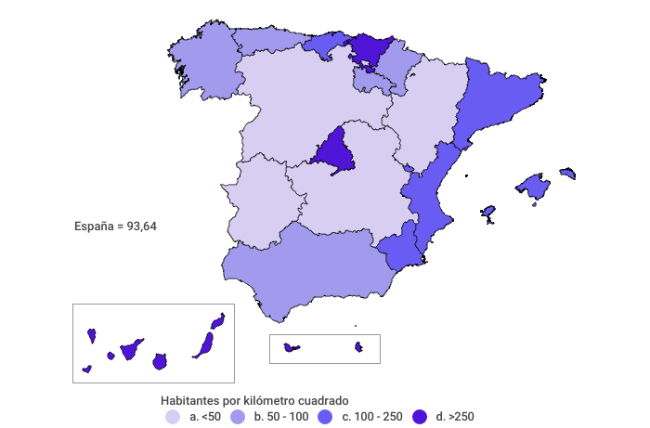
Densidad de población (hab./km2)
Año 2021

